Sheet1
개인결과표와 사후관리소견서에 부서명이 없는 검진자

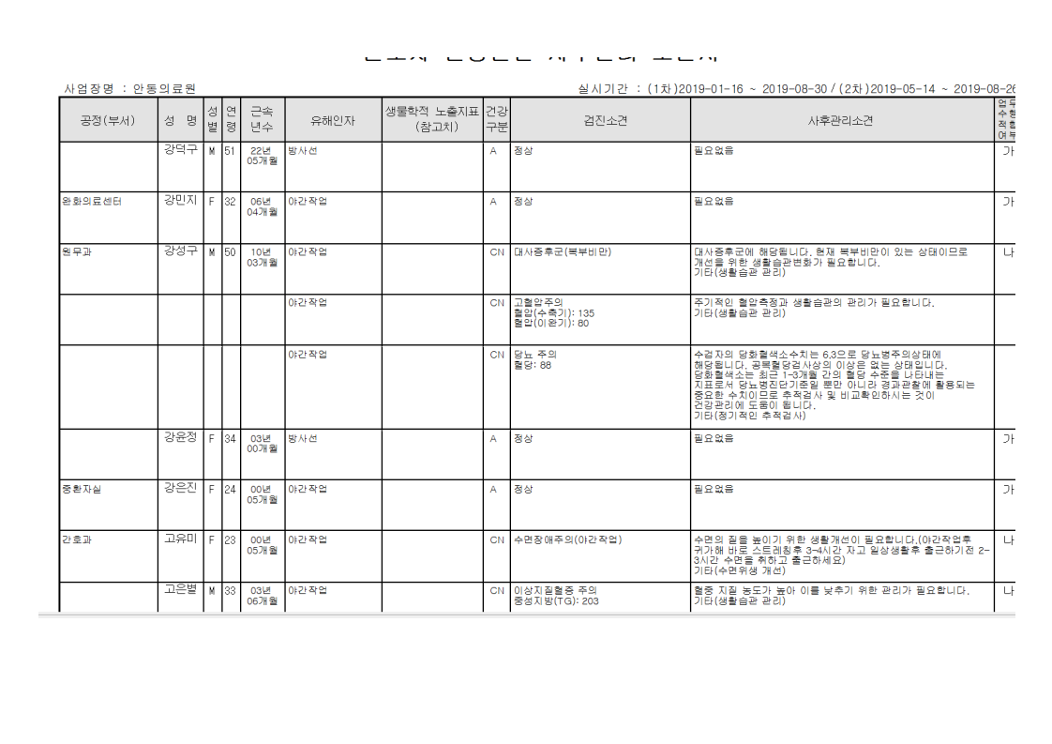
강덕구
강윤정
고은별
고재삼
권나혜
권유영
권윤숙
김득년
김민경
김민정
김보미
김수진
김수현
김영배
김영혜
김은영
김지연
남성우
박영숙
박진영
서남희
신보경
신원희'
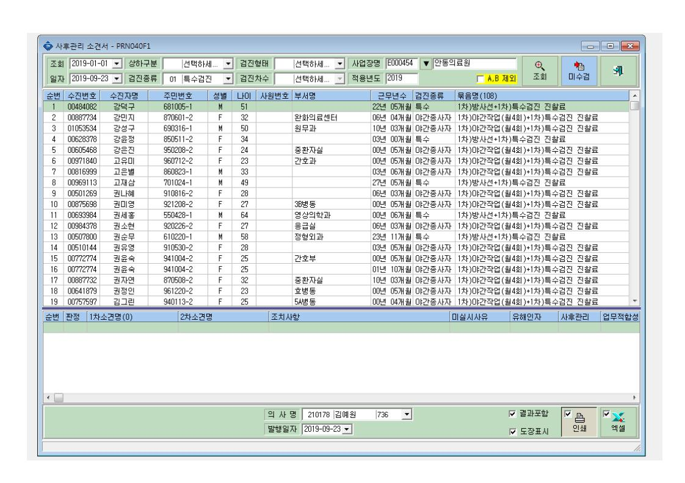
심기태
안국화
안진우
엄재일
여성경
우은실
이가영
이난숙
이선구
이행희
임미은
임은진
전찬미
전희정
정바다
정진태
정태윤
조윤주
조은영
천혜진
최경돈
최민정
허지명
홍의성

